PD4->
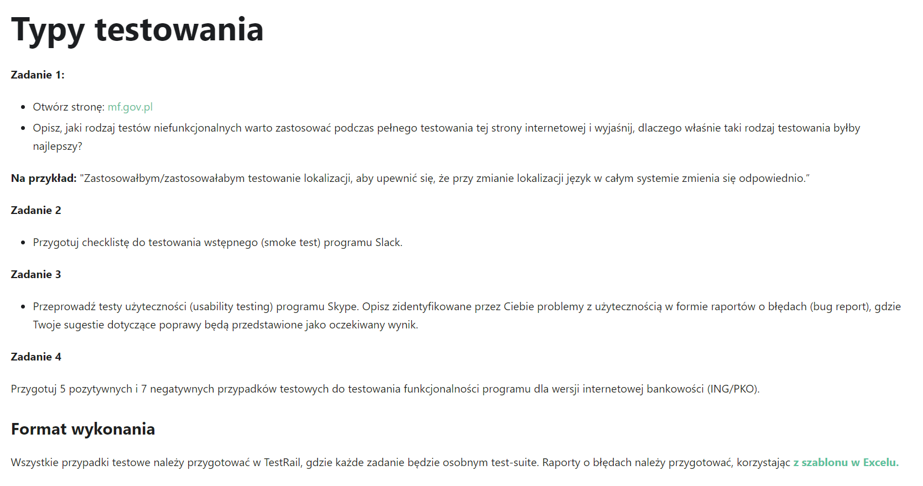
PRACA DOMOWA 4

PD5->
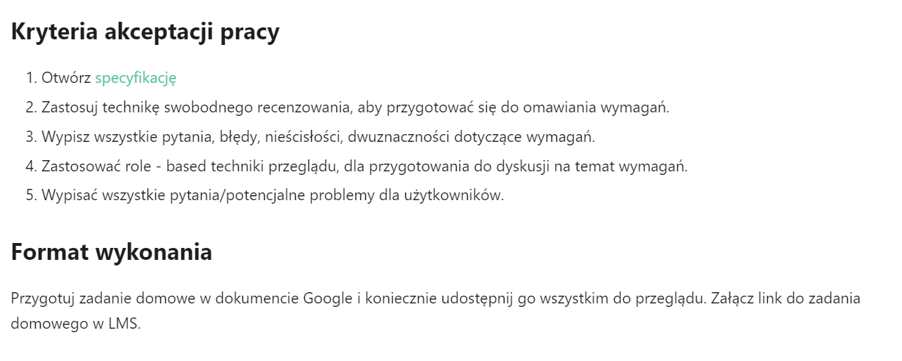
PRACA DOMOWA 5

